Evidence
Evidence · TC-038 수동 저장 슬롯 표시 정보와 실제 로드 후 진행 상태 불일치
TC-038은 저장 슬롯 표시 정보와 실제 로드 후 퀘스트 진행 상태가 달라지는 UX Fail 후보로 정리했다.

TC ID | 증빙 번호 | 변경 파일명 | 화면 내용 | 확인 포인트
TC-038 | Evidence-038-01 | TC-038_Evidence-038-01_LoadSlot_XII.jpg | 불러오기 화면 | SAVE 1에 ‘XII. 심연 / 순백의 어둠’으로 표시됨
TC-038 | Evidence-038-02 | TC-038_Evidence-038-02_AfterLoad_Epilogue0.jpg | 로드 후 모험 일지 | XII. 심연 100%, Epilogue. 귀로 0%로 표시됨
TC-038 | Evidence-038-03 | TC-038_Evidence-038-03_CurrentSave_Epilogue100.jpg | 최신 저장 상태 | Epilogue. 귀로 100% 완료 상태 확인

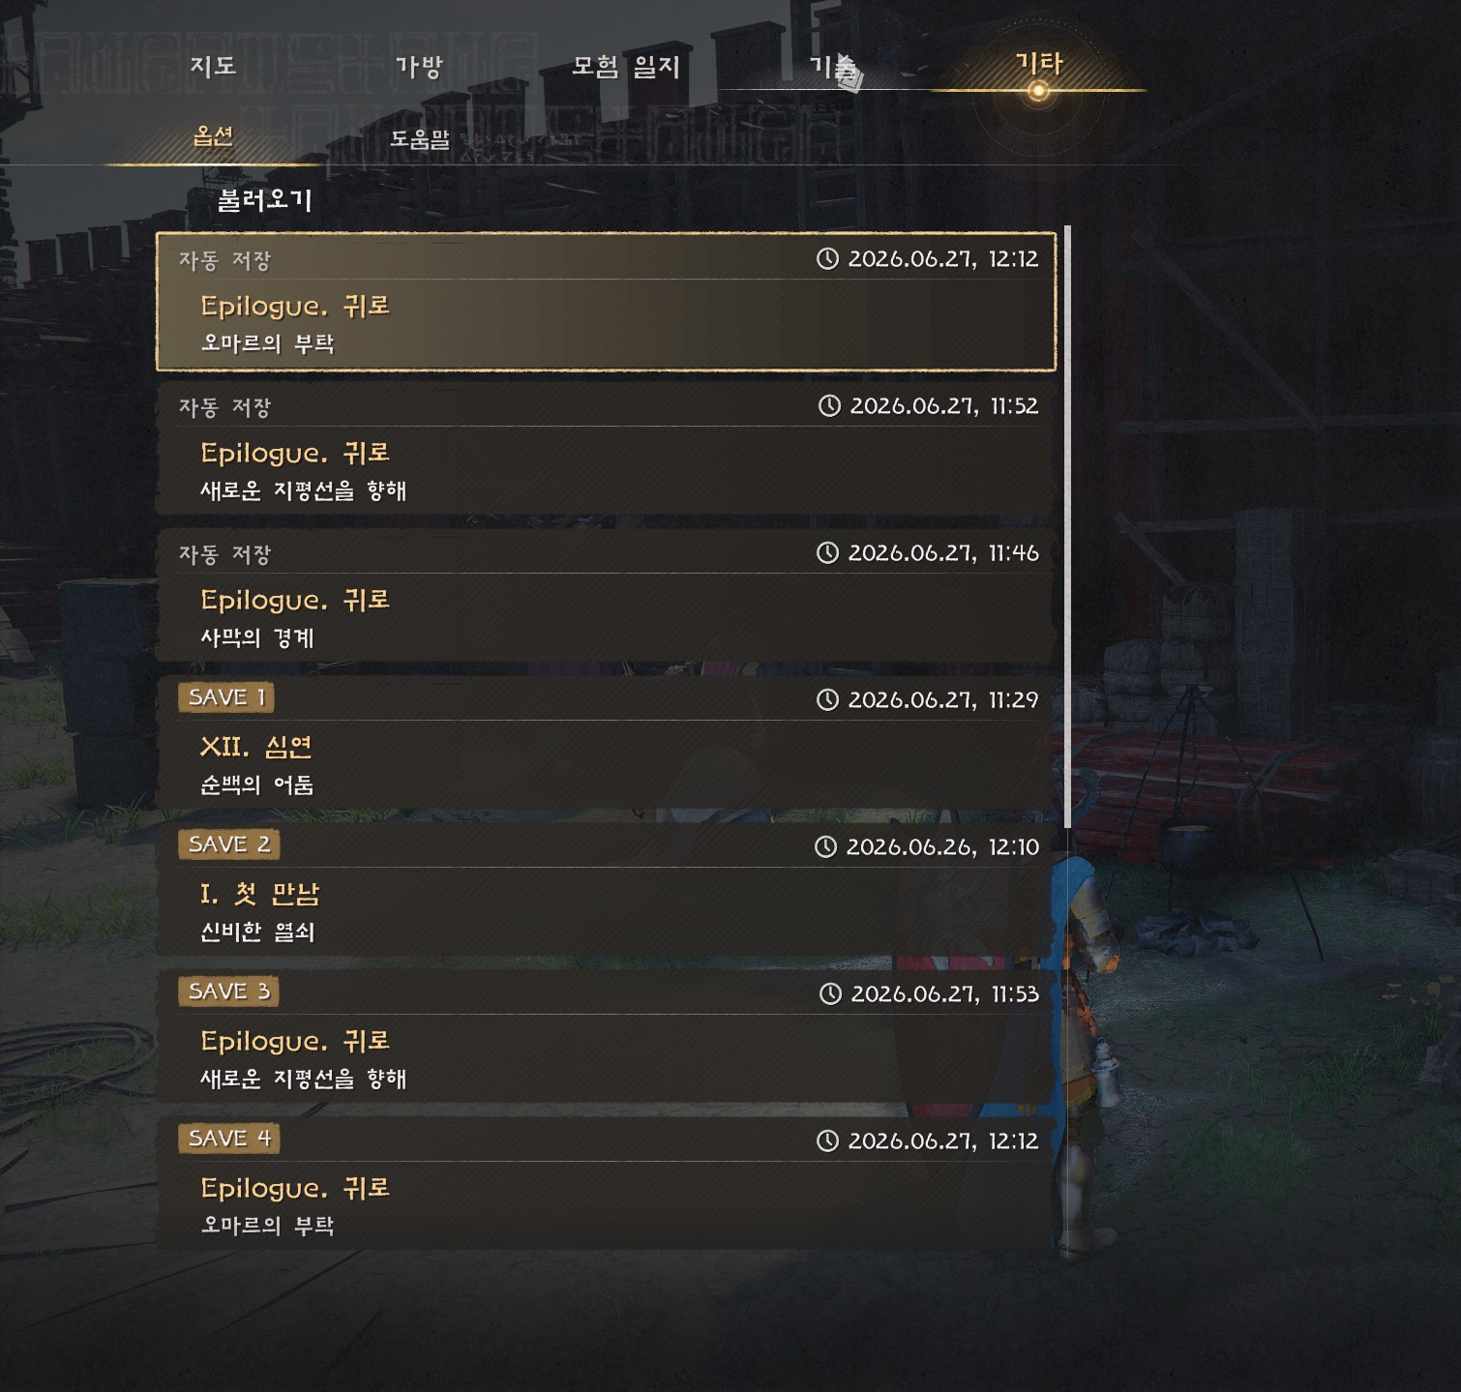
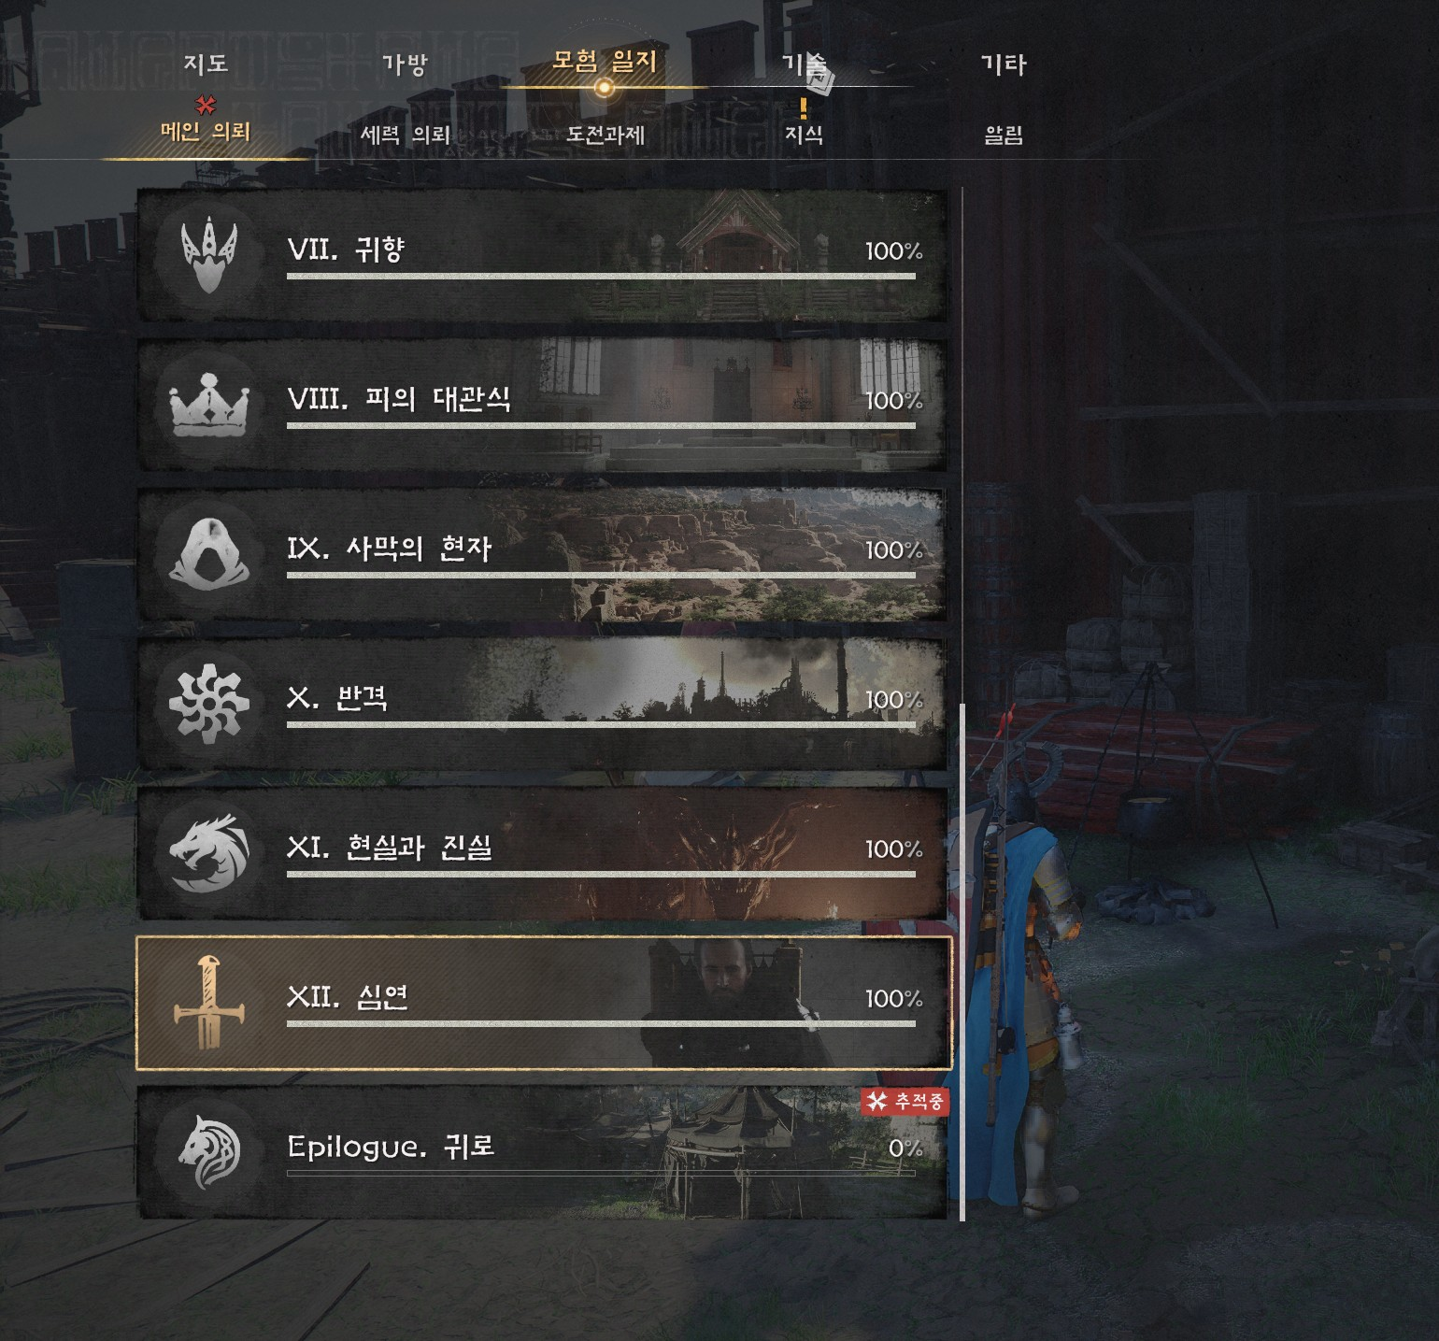
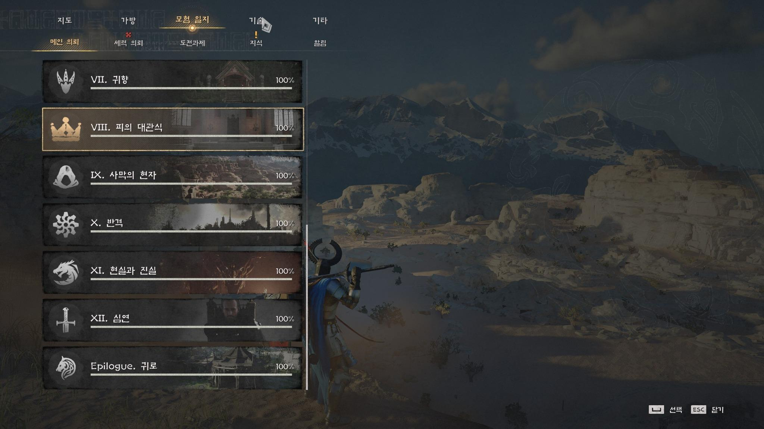
Evidence-038-01 · 불러오기 화면: SAVE 1 / XII. 심연 / 순백의 어둠 |  |  | Evidence-038-02 · 로드 후 모험 일지: XII. 심연 100% / Epilogue. 귀로 0% |  | Evidence-038-03 · 최신 저장 상태: Epilogue. 귀로 100% 완료

Evidence · TC-019 상호작용 대상 위치/각도에 따른 E 키 UI 활성 기준 확인
TC-019는 상호작용 대상의 위치와 방향에 따른 E 키 안내 UI 노출 경향을 관찰한 기획 확인 항목이다.

TC ID | 증빙 번호 | 파일/첨부 위치 | 화면 내용 | 확인 포인트
TC-019 | Evidence-019-01 | TC-019_Evidence-019-01_Front.jpg | 정면 위치 | E 키 상호작용 안내 UI 표시
TC-019 | Evidence-019-02 | TC-019_Evidence-019-02_Side.jpg | 측면에 가까운 위치 | E 키 상호작용 안내 UI 활성 여부 확인
TC-019 | Evidence-019-03 | TC-019_Evidence-019-03_FrontSideBoundary.jpg | 정면/측면 경계 위치 | E 키 상호작용 안내 UI 활성 기준 확인
TC-019 | Evidence-019-04 | TC-019_Evidence-019-04_RearNear.jpg | 후방에 가까운 위치 | E 키 상호작용 안내 UI 활성 여부 확인
TC-019 | Evidence-019-05 | TC-019_Evidence-019-05_Rear.jpg | 후방 위치 | E 키 상호작용 안내 UI 비활성 경향 확인

※ 아래 이미지는 방향별 관찰 사례이며, 고정 각도·동일 거리에서의 반복 검증 결과는 아니다.

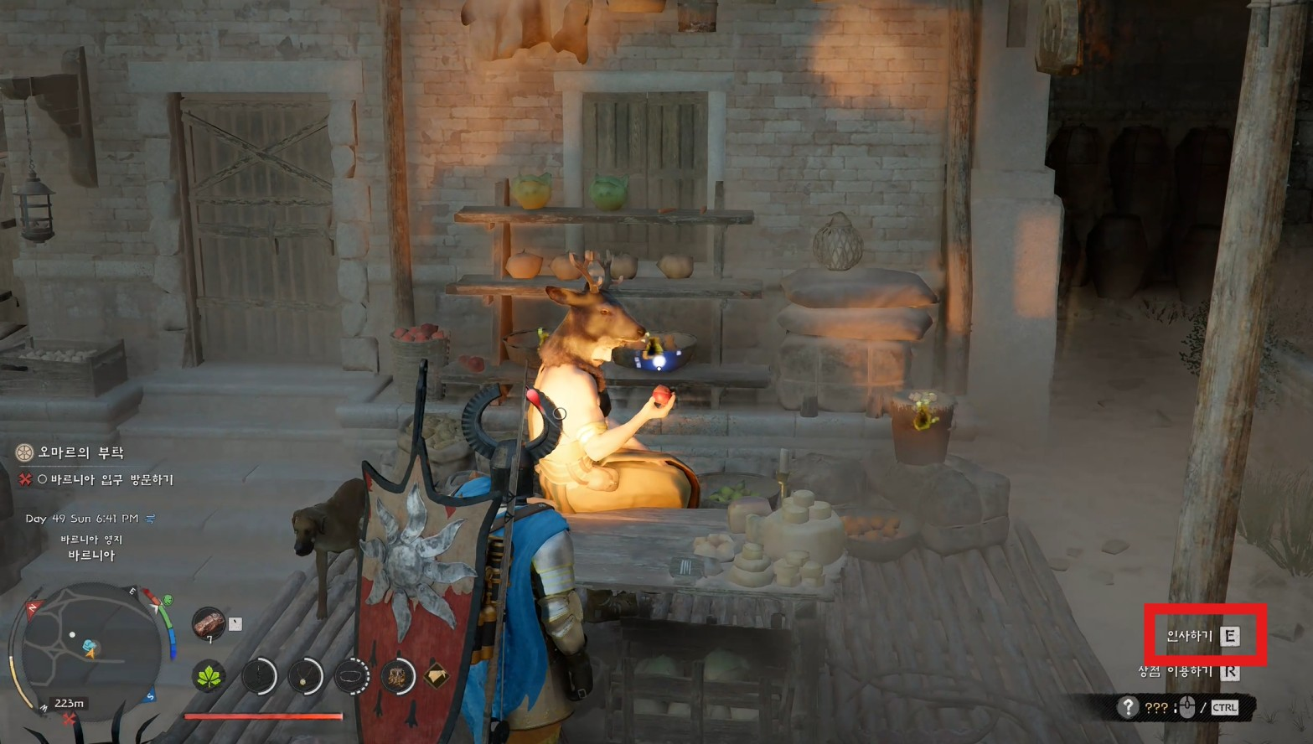
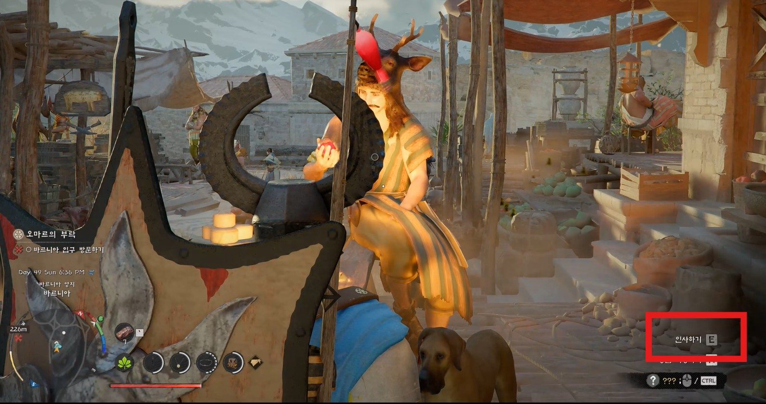
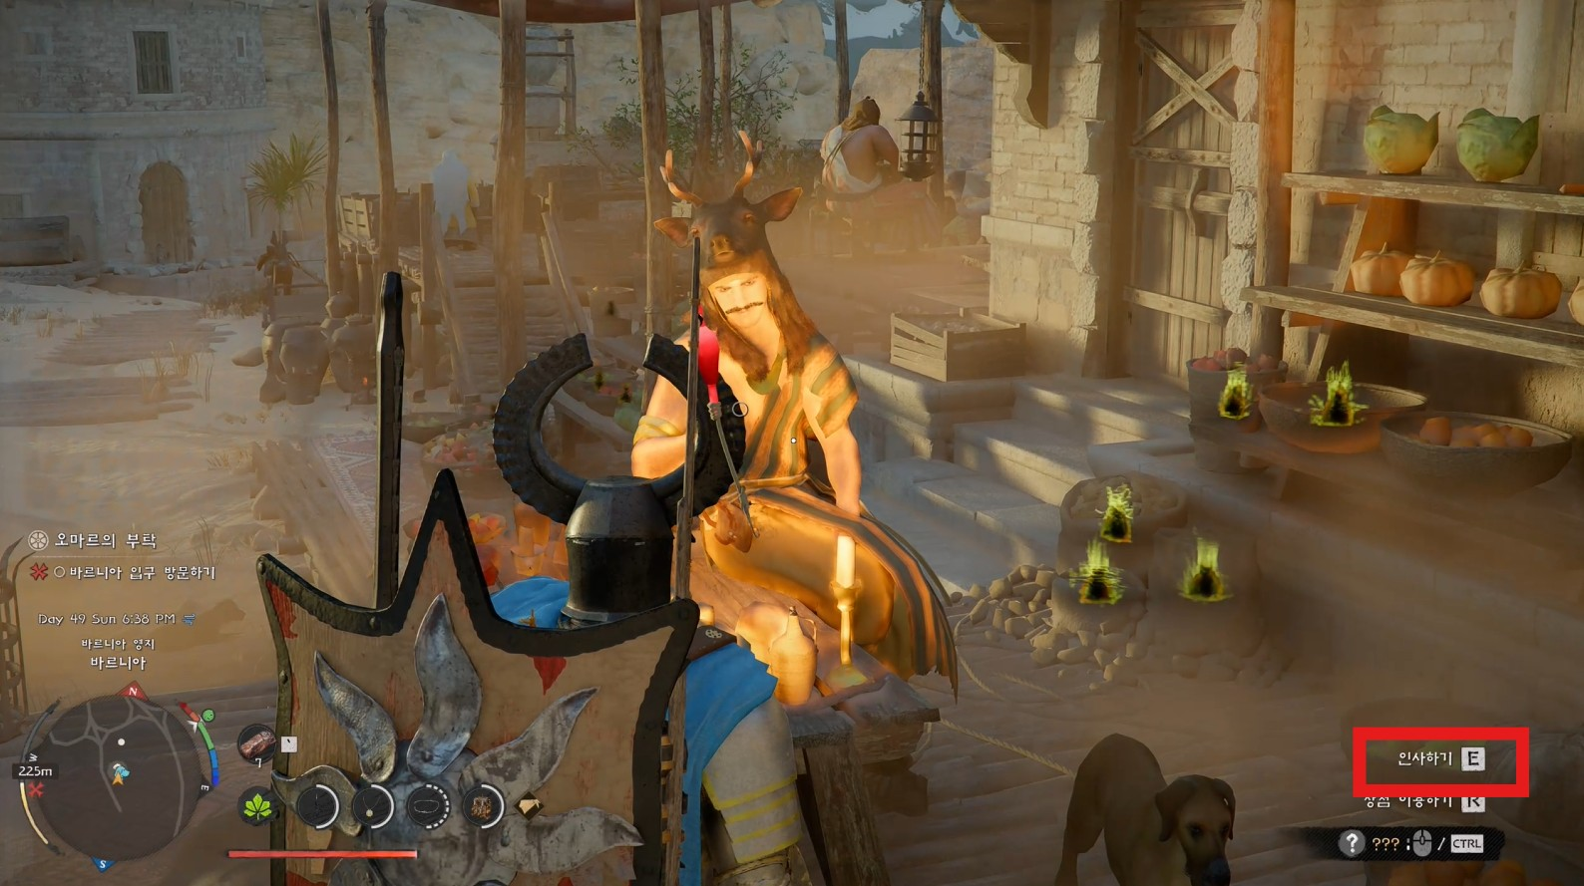
Evidence-019-01 · 정면 위치: E 키 상호작용 안내 UI 표시 |  |  | Evidence-019-02 · 측면 위치: E 키 상호작용 안내 UI 표시 |  | Evidence-019-03 · 정면/측면 경계 위치: E 키 안내 UI 표시

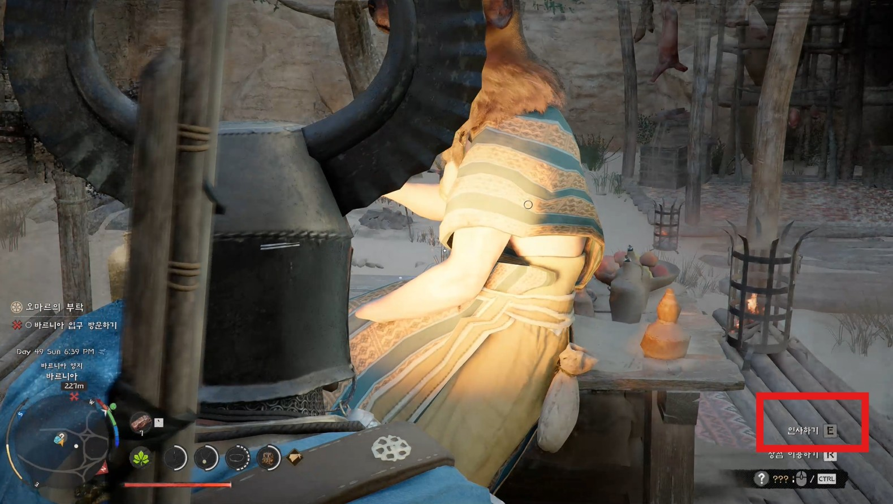
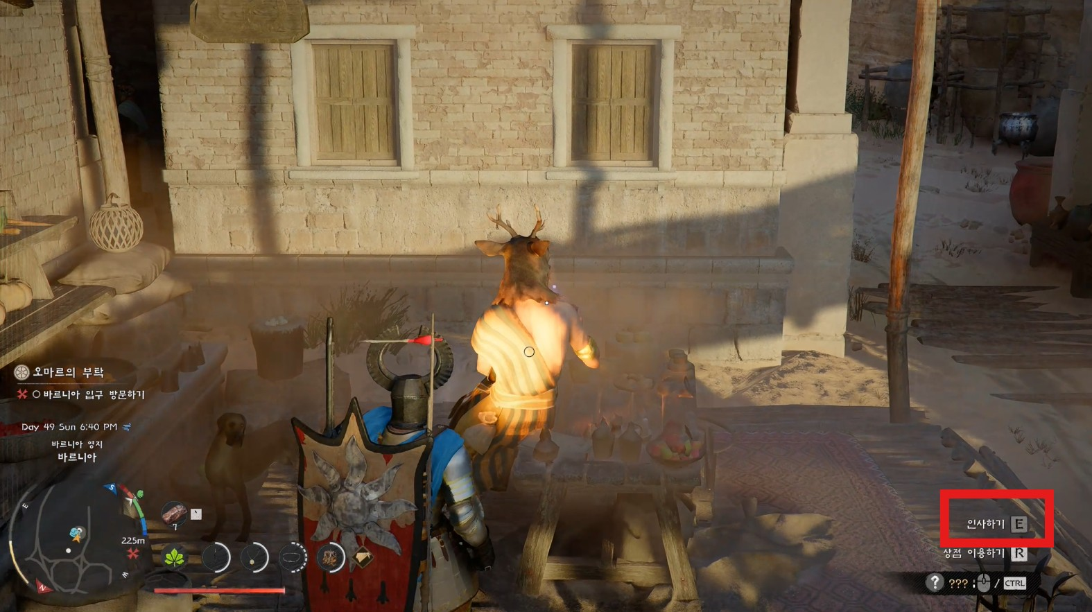
Evidence-019-04 · 후방에 가까운 위치: E 키 UI 활성 여부 관찰 |  |  | Evidence-019-05 · 후방 위치: E 키 UI 비활성 경향 관찰

Evidence · TC-017 Alt 회피 모션 분기 현상 탐색
고옌 보스전에서 Alt 입력 후 구르기와 짧은 스텝/주춤 모션을 관찰했다. 정지 이미지로는 입력 타이밍·락온·거리 조건을 확정할 수 없어 조건별 반복 검증은 TC-033에서 별도로 관리한다.

TC ID | 증빙 번호 | 파일/첨부 위치 | 화면 내용 | 확인 포인트
TC-017 | Evidence-017-01 | TC-017_Evidence-01_Goyen_Alt_Roll.jpg | 고옌 보스전 중 Alt 회피 입력 후 구르기 회피가 정상적으로 발생한 화면 | Alt 입력 결과가 구르기 회피로 분기되는 사례 확인
TC-017 | Evidence-017-02 | TC-017_Evidence-02_Goyen_Alt_Roll_Additional.jpg | 고옌 보스전 중 Alt 회피 입력 후 구르기 회피가 추가로 발생한 화면 | 동일 보스전 구간에서 구르기 회피가 추가 발생한 사례 확인
TC-017 | Evidence-017-03 | TC-017_Evidence-03_Goyen_Alt_Step.jpg | 고옌 보스전 중 Alt 회피 입력 후 구르기 대신 짧은 스텝/주춤 모션이 발생한 화면 | Alt 입력 결과가 구르기가 아닌 짧은 스텝/주춤 모션으로 분기되는 사례 확인
TC-017 | Evidence-017-04 | TC-017_Evidence-04_Goyen_Alt_Step_StaminaCost.jpg | Alt 회피 입력 후 구르지 않고 짧은 스텝/주춤 모션이 발생했으며, 기력 소모가 함께 확인되는 화면 | 짧은 스텝/주춤 모션 발생 시 기력 소모·부족 피드백이 함께 확인되어, 회피 모션 분기와 자원 처리 기준 확인 필요

※ 정지 이미지는 모션 결과만 보여준다. 동일 입력 조건의 재현율과 분기 기준은 TC-033 실행 후 판단한다.

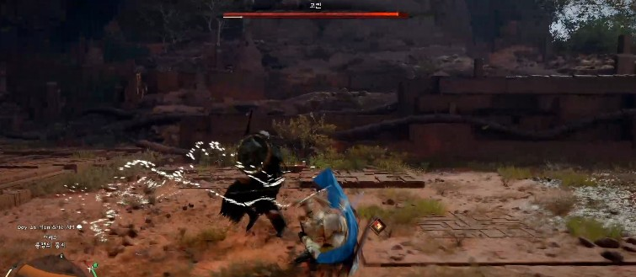
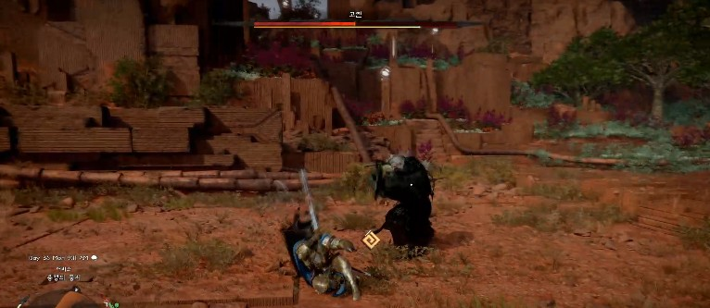
Evidence-017-01 · Alt 입력 후 구르기 회피 발생 |  |  |  | Evidence-017-02 · Alt 입력 후 구르기 회피 추가 확인

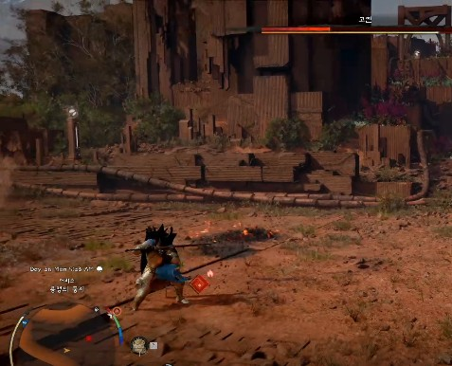
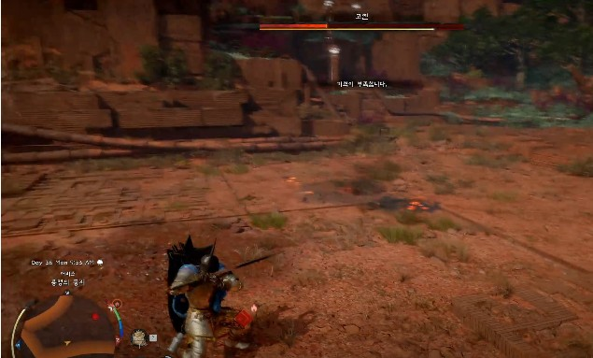
Evidence-017-03 · Alt 입력 후 짧은 스텝/주춤 모션 발생 |  |  |  | Evidence-017-04 · 짧은 스텝/주춤 모션과 기력 소모 확인

추가 검증 계획 · TC-031 자동 저장 전후 상태 복원 리스크
현재 실제 발생 이슈와 증빙은 없으며, 자동 저장 전후 퀘스트·보상·NPC 상태의 복원 일관성을 확인하기 위한 별도 리스크 기반 테스트 제안이다.

TC ID | 검증 단계 | 현재 상태 | 추가 필요 자료 | 확인 포인트
TC-031 | 검증-01 | 재현 조건 확보 후 검증 예정 | 자동 저장 직전 화면 | 저장 직전 퀘스트/NPC 상태 확인
TC-031 | 검증-02 | 재현 조건 확보 후 검증 예정 | 보상 수령 직후 화면 | 보상 지급 및 상태 변화 확인
TC-031 | 검증-03 | 재현 조건 확보 후 검증 예정 | 로드 후 모험 일지/보상/NPC 상태 비교 | 자동 저장 기준 복원 일관성 확인

